상품제안서
L홀더화일(칼라인쇄)-부분투명 | 상품코드: S04429

 |  |  |  |  |  |  | 02-713-8555 | www.synergygift.co.kr
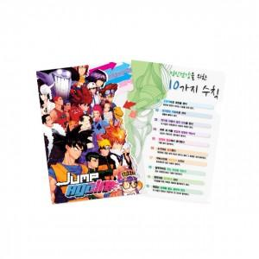

【상세/제작정보】 | <span style="font-size: 14pt;">★ 4/13 부터 단가 변동 발생 상품입니다! 고객센터로 문의 부탁드려요!</span><br><br>

【인쇄/포장옵션】 | 풀칼라 / 포장불가능

【공급단가】 | 수량 | 1,000~ | 3,000~ | 5,000~ | 10,000~ | 30,000~
*VAT별도 | 단가 | 430원 | 420원 | 410원 | 390원 | 380원

【상품 URL】 | https://www.synergygift.co.kr:443/src/goods_detail.php?gdno=9456

